Planilha1
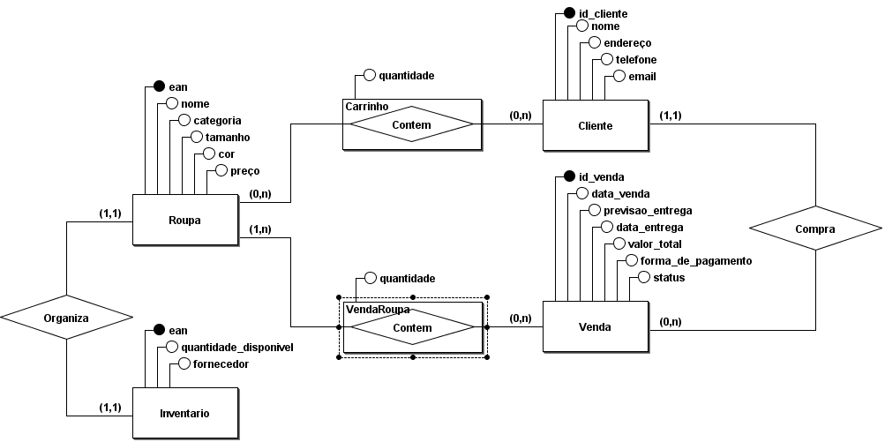
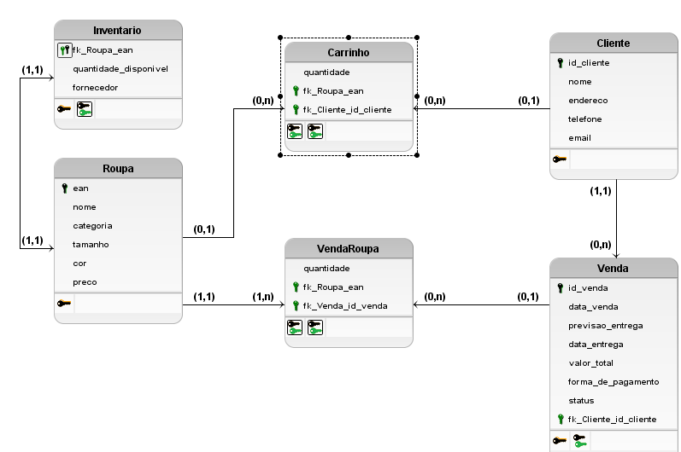
Loja de calçados e acessórios
Cliente
Chave | Campo | Descrição | Tipo | Tamanho
pk | id_cliente | número para identificação e consulta | INTEGER | 6
 | nome | nome do cliente | VARCHAR | 30
 | endereço | endereço de entrega completo, por exemplo "Estrada do Dinorah, 1815, Quadra S, Lote 11 - Parque São Bento 18071-036" | VARCHAR | 150
 | telefone | telefone no formato brasileiro sem DDI, por exemplo "15987654321" | VARCHAR | 11
 | email | email do cliente, por exemplo "central+de+relacionamento+e+compras@secretariadeurbanismo.sp.gov.br" | VARCHAR | 150
Roupa
Chave | Campo | Descrição | Tipo | Tamanho
pk | ean | número para identificação e consulta | INTEGER | 6
 | nome | nome do produto | VARCHAR | 50
 | preco | preço do produto | FLOAT | 6
 | categoria | categoria | VARCHAR | 25
 | tamanho | tamanho, por exemplo "XGGG" | VARCHAR | 5
 | cor | cor do produto, por exemplo "azul-marinho" | VARCHAR | 20
Venda
Chave | Campo | Descrição | Tipo | Tamanho
pk | id_venda | número para identificação e consulta | INTEGER | 6
 | data_venda | data da realização da compra | DATE | -
 | previsao_entrega | data prevista para a entrega | DATE | -
 | data_entrega | data em que a entrega foi realizada | DATE | -
 | valor_total | valor total da soma dos produtos comprados | FLOAT | 8
 | forma_de_pagamento | nome da forma de pagamento, podendo ser "débito", "crédito", "pix", "dinheiro" ou "boleto" | VARCHAR | 8
 | status | status da venda, podendo ser "aguardando pagamento", "pagamento aprovado", "em separação", "em trânsito" ou "entregue" | VARCHAR | 20
fk | fk_Cliete_id_cliente | número para identificação e consulta na tabela Cliente | INTEGER | 6
Inventario
Chave | Campo | Descrição | Tipo | Tamanho
pk | fk_Roupa_ean | número para identificação e consulta | INTEGER | 6
 | quantidade_disponivel | quantidade de itens disponíveis para um produto específico em um estoque específico | INTEGER | 4
 | fornecedor | nome do fornecedor | VARCHAR | 50
VendaRoupa
Chave | Campo | Descrição | Tipo | Tamanho
fk | fk_Roupa_ean | número para identificação e consulta na tabela Roupa | INTEGER | 6
fk | fk_Venda_id_venda | número para identificação e consulta na tabela Venda | INTEGER | 6
 | quantidade | quantidade de itens vendidos daquele produto | INTEGER | 6
Carrinho
Chave | Campo | Descrição | Tipo | Tamanho
fk | fk_Roupa_ean | número para identificação e consulta na tabela Roupa | INTEGER | 6
fk | fk_Cliete_id_cliente | número para identificação e consulta na tabela Cliente | INTEGER | 6
 | quantidade | quantidade de itens vendidos daquele produto | INTEGER | 6

